Gráfico 1
Gráfico 1. Tasas de Rendimiento de los Títulos del Tesoro EE. UU.
Enero 2021 – Agosto 2022
Valores en porcentajes (%)
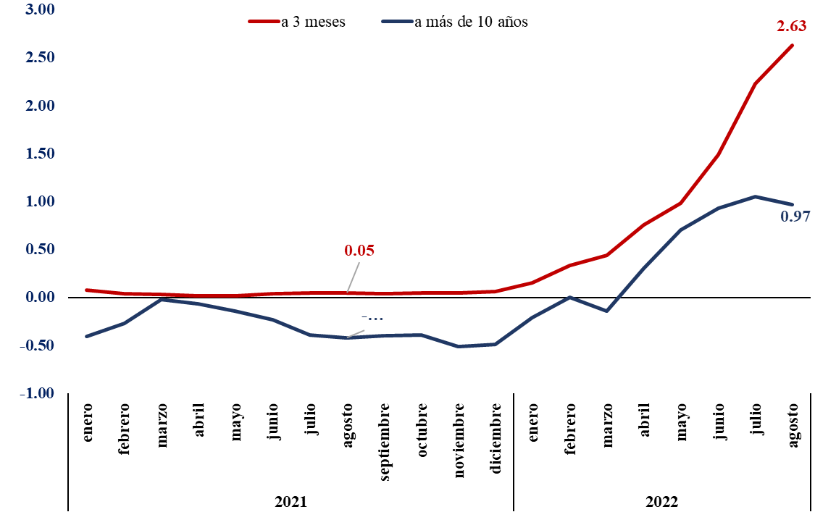

Fuente: Elaboración propia con datos de la Reserva Federal.

Gráfico 2
Gráfico 2. Precio Spot Petróleo WTI – 2020-2022
Valores en US$/barril

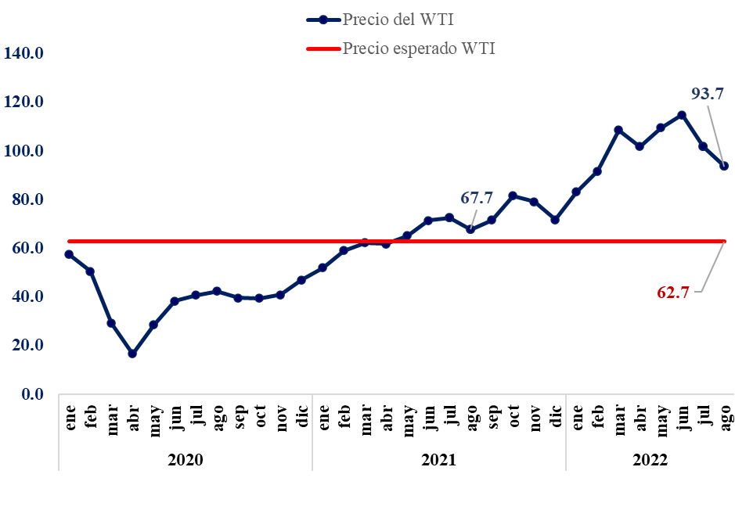

Nota: Precio esperado WTI representa el precio del WTI del marco macro de formulación del PGE 2022
Fuentes: Base de Datos FRED. Banco de la Reserva Federal de St. Louis y Proyección del Marco Macroeconómico realizado por el MEPyD actualizado al 26 de agosto 2021.

Gráfico 3
Gráfico 3. Precio del Oro – 2020-2022
Valores en US$

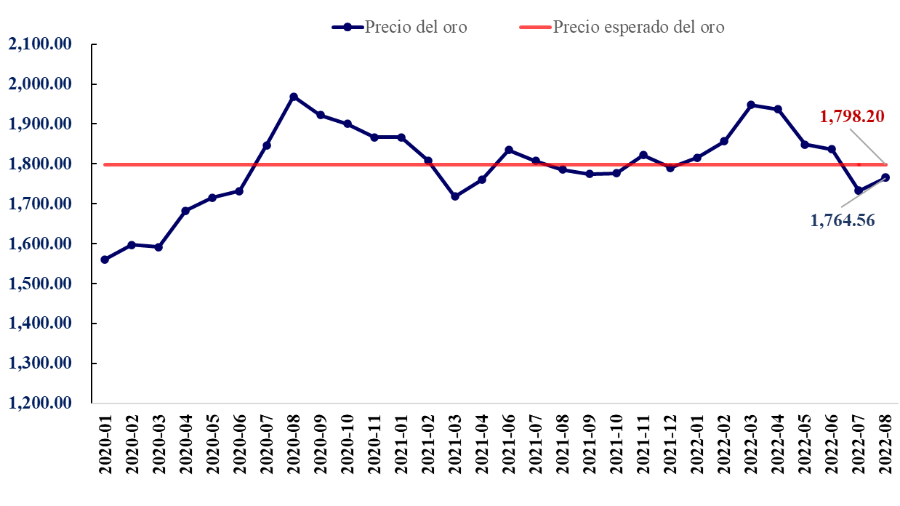

Notas: Precio esperado del oro representa el precio del oro del marco macro de formulación del PGE 2022, cifras Preliminares.
Fuentes: Pink Sheet del Banco Mundial actualizado a Julio 2022 Louis y Proyección del Marco Macroeconómico realizado por el MEPyD actualizado al 26 de agosto 2021.

Gráfico 4
Gráfico 4. Evolución 2020-2022 de los Índices mensuales de precios reales de los alimentos
de la FAO
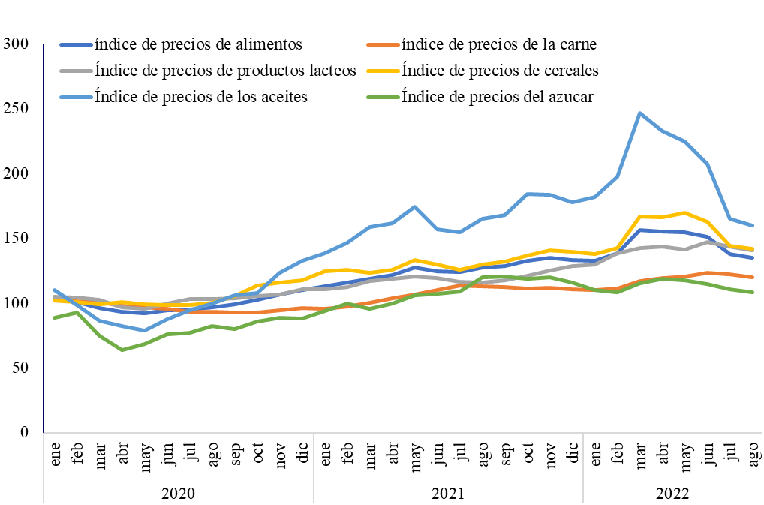

Fuente: Elaboración propia con datos Food Price Index. FAO

Gráfico 5
Gráfico 5. Crecimiento del Producto Interno Bruto (PIB) de la República Dominicana en el período 2020-2022
Valores en %
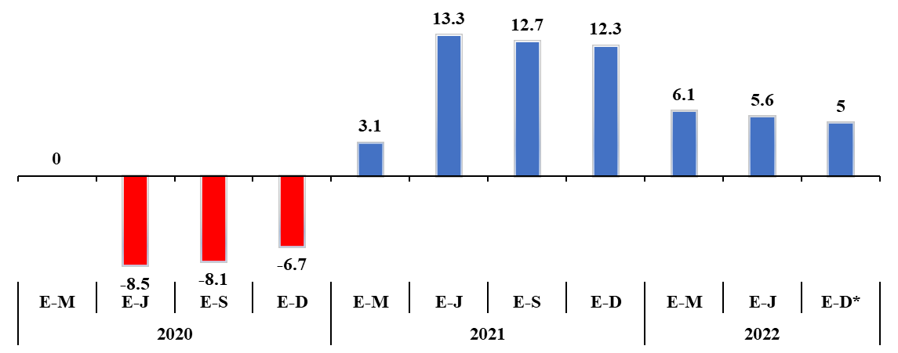

Notas:
\Cifras preliminares
*Proyecciones
Fuente: Banco Central de la República Dominicana.
Marco Macroeconómico, Ministerio de Economía, Planificación y Desarrollo revisado al 25 de agosto 2022.

Gráfico 6
Gráfico 6. Remesas Familiares hacia la República Dominicana 2019-2022
Valores en millones de US$ y porcentaje %
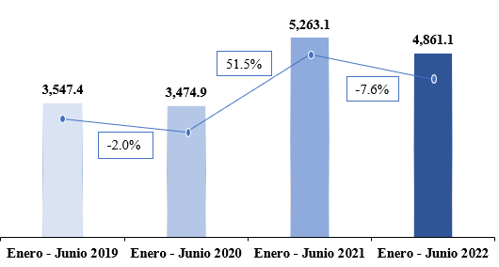

Fuente: Estadísticas de las Remesas Familiares. Banco Central de la República Dominicana.

Gráfico 7
Gráfico 7. Inflación anualizada Agosto 2021 - Agosto 2022
Valores en porcentajes (%)
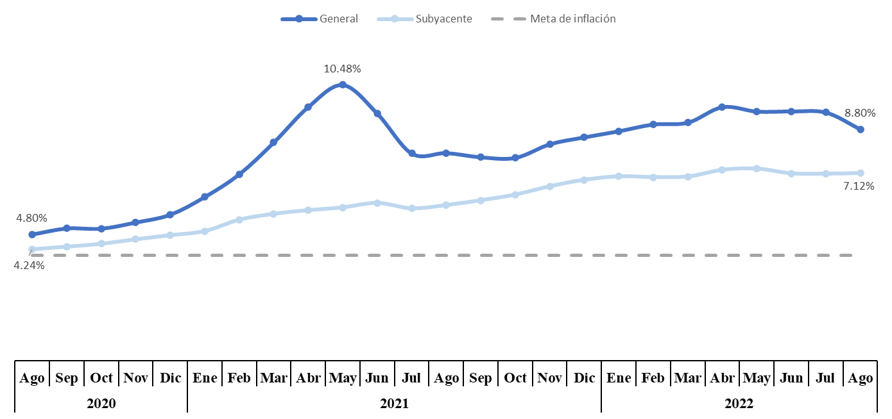

 | |

Fuente: Informe Índice de Precios al Consumidor (IPC). Banco Central de la República Dominicana.

Gráfico 8
Gráfico 8. Evolución Noviembre 2021- Septiembre 2022 de la Tasa de Política Monetaria (TPM)
Valores en %
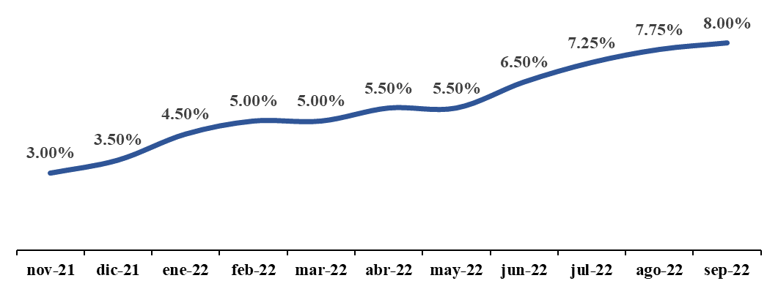

Fuente: Banco Central de la República Dominicana.

Gráfico 10
Gráfico 10. Resultado Financiero y Balance Primario del Gobierno Central Enero-Junio 2021 y 2022 Valores en millones RD$

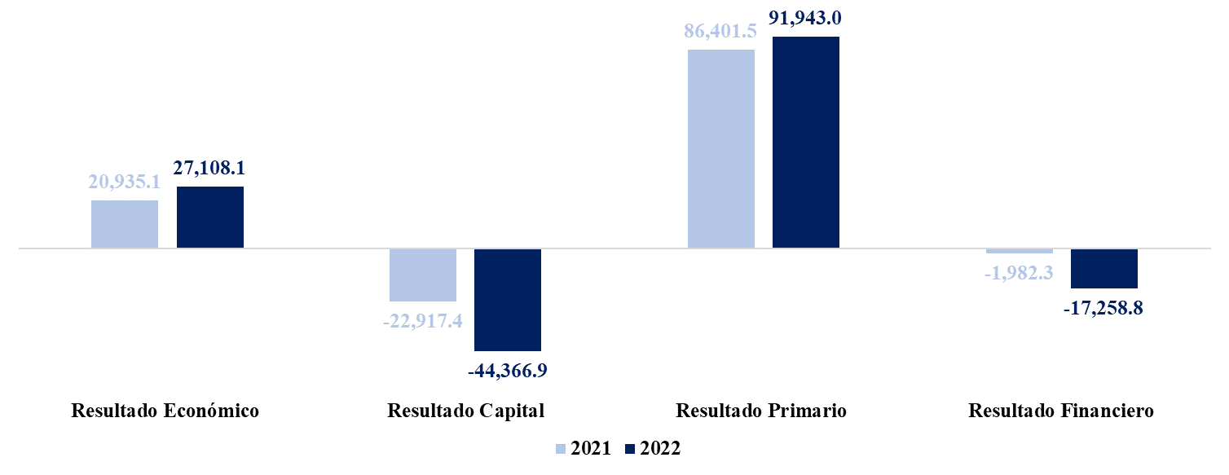

Notas: Cifras preliminares.
1. Fecha de imputación al 30/06/2022 // Fecha de registro al 15/07/2022
2. Se utilizó el PIB del Panorama Macroeconómico actualizado al 08 de Junio 2022, elaborado por el Ministerio de Economía Planificación y Desarrollo
Fuente: Sistema de Información de la Gestión Financiera (SIGEF).

Tabla 18
 | Tabla 18. Comparativo de Proyecciones Macroeconómicas 2022
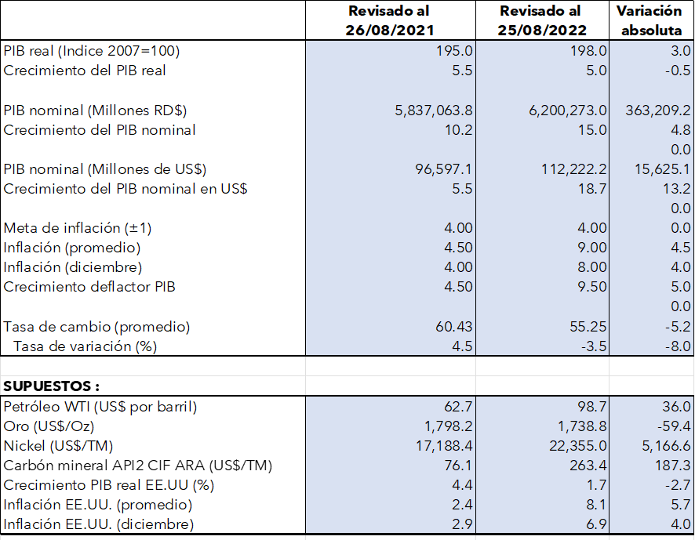

Fuente: Panorama macroeconómico 2022-2026 revisado al 25 de agosto de 2022 y Panorama macroeconómico 2021 -20225 revisado al 26 de agosto de 2021

Tabla 21
Tabla 21. Panorama Macroeconómico Plurianual 2022 – 2026 Revisado el 25 de agosto de 2022

Notas:
1. Proyecciones del Ministerio de Economía, Planificación y Desarrollo, consensuadas con el Banco Central y el Ministerio de Hacienda.
2. De 2023 en adelante se proyecta la inflación meta con la consecución de la meta establecida por el Banco Central.
3. La meta de inflación se relaciona con el objetivo de inflación establecido por la Junta Monetaria del Banco Central; en cambio las proyecciones de inflación corresponden a los resultados esperados, dada la evolución de los precios domésticos, los precios internacionales del petróleo y otros determinantes.
4. Fuentes supuestos exógenos: Consensus ForecastsTM, FMI, Banco Mundial, EIA y Bloomberg©.

Ilustración 1
 | Ilustración 1. Impacto en agregados fiscales
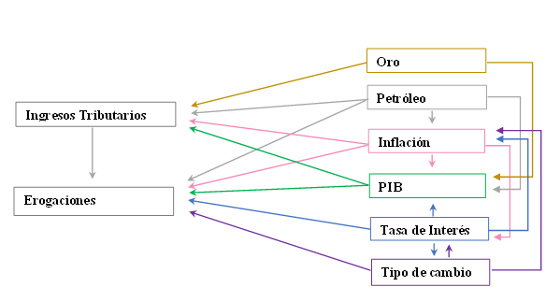

Fuente: Dirección General de Análisis y Política Fiscal

Ilustración 2
Ilustración 2. Secuencia de organización de los Consejo de Desarrollo Provinciales

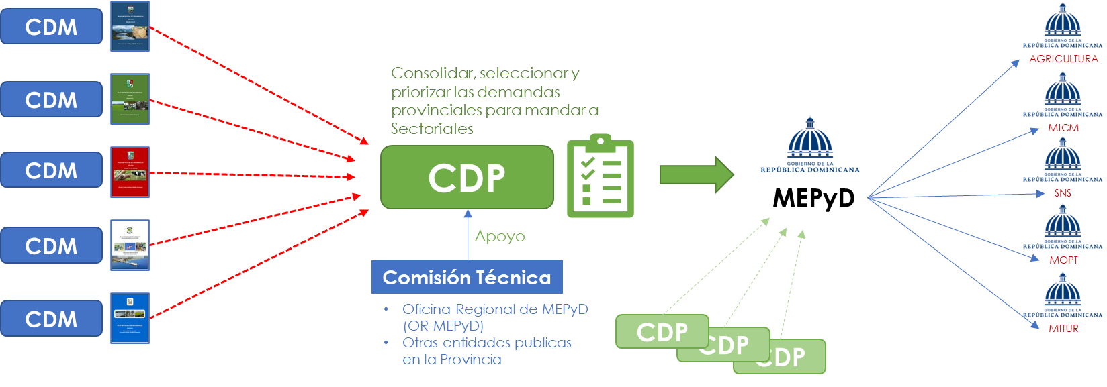

Fuente: MEPyD.

Ilustración 3
Ilustración 3. Vinculación del Presupuesto General del Estado (PGE) 2023 con la Estrategia Nacional de Desarrollo (END)

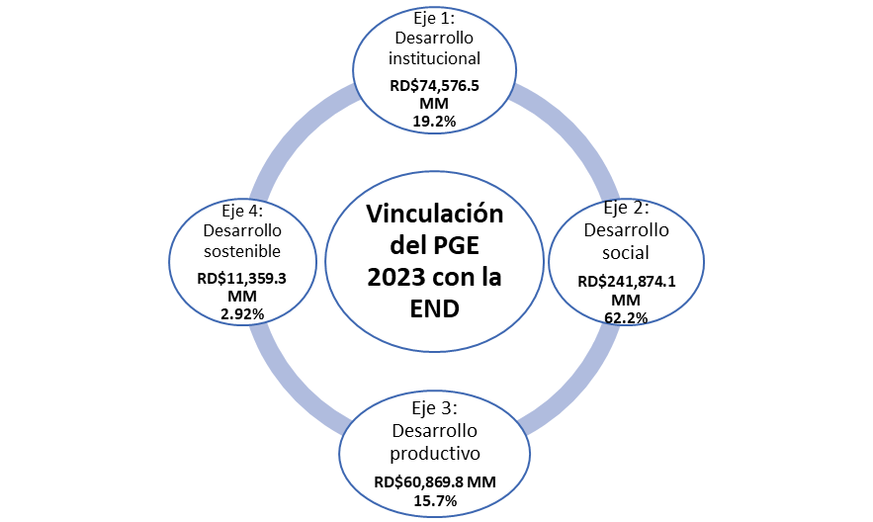

Fuente: Sistema de Información de la Gestión Financiera (SIGEF)

Ilustración 4
Ilustración 4. Vinculación del Presupuesto General del Estado (PGE) 2023 con los objetivos generales de la Estrategia Nacional de Desarrollo (END)

En millones de RD$
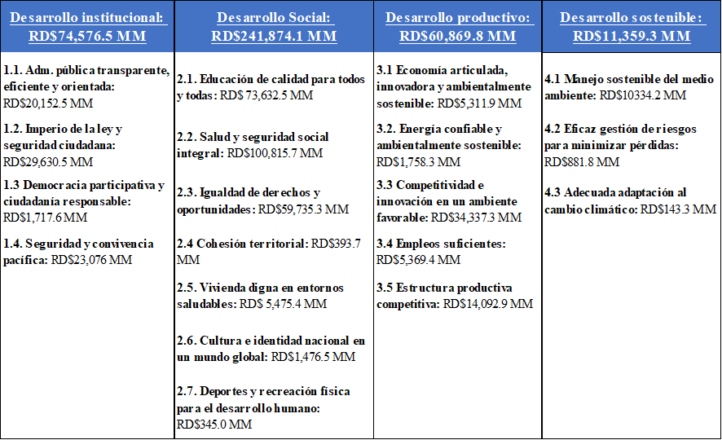

Fuente: Sistema de Información de la Gestión Financiera (SIGEF)

Ilustración 5
Ilustración 5. Articulación entre programas prioritarios y programas orientados a resultados

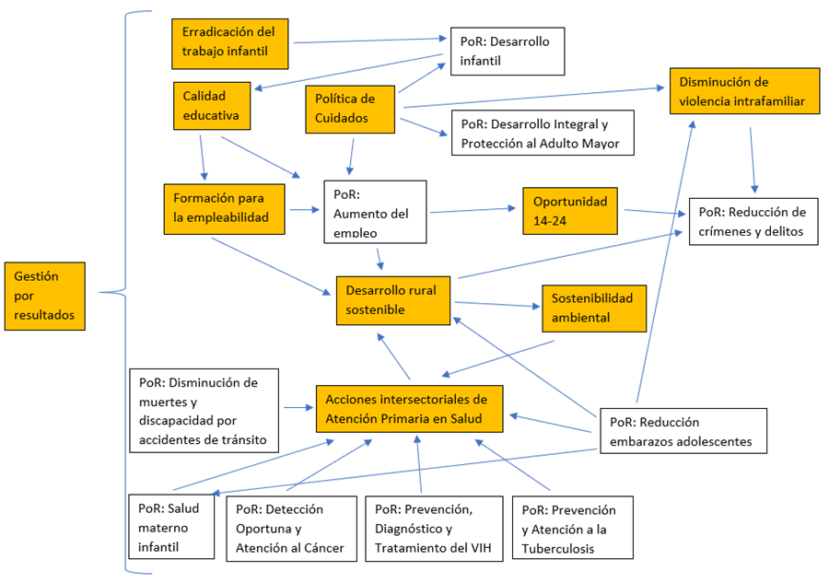

Mapa 1
Mapa 1. Inversión Pública por Provincia
Valores en RD$ millones

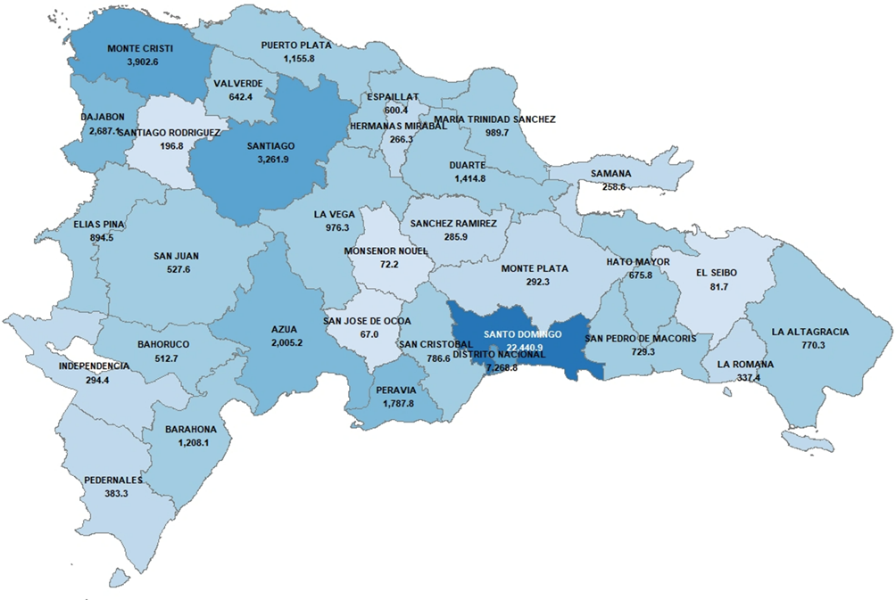

Fuente: Datos del SIGEF

Mapa 2
Mapa 2. Inversión Pública por Provincia
Valores en RD$ millones
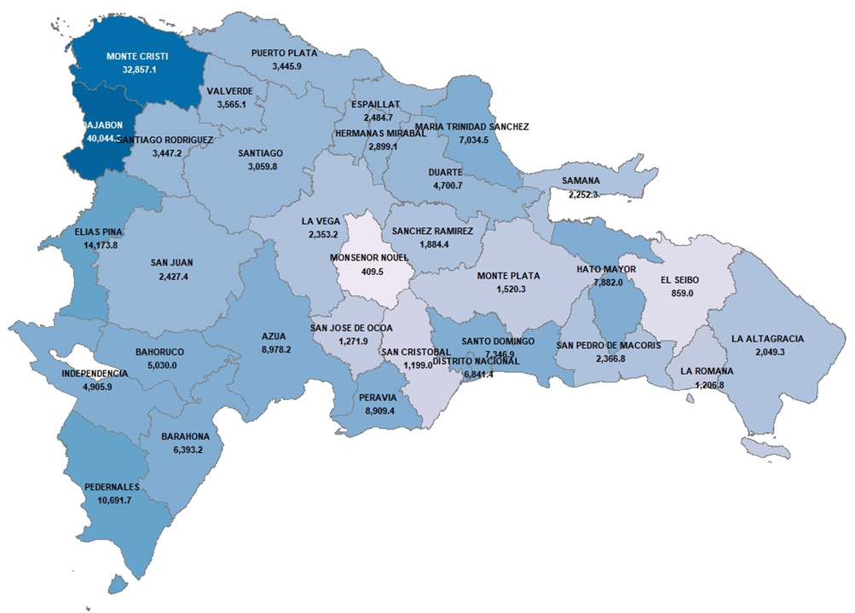

Fuente:Datos del SIGEF, datos de proyecciones poblacionales de la Oficina Nacional de Estadísticas (ONE)

Ilustración 6
Ilustración 6. Definiciones de la inversión directa e indirecta en la niñez y la adolescencia
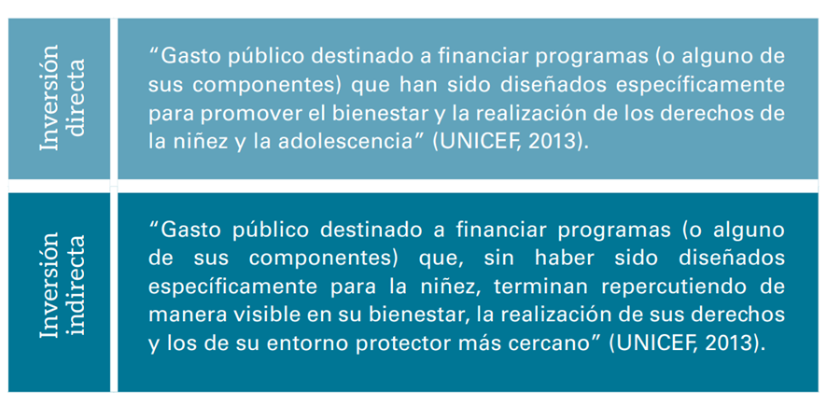

 | Fuente: La Inversión pública dirigida a la Niñez y la Adolescencia en la República Dominicana en 2016, UNICEF.

Gráfico 11
Gráfico 11. Gastos en Políticas dirigidas en Niñez y Adolescencia 2023
Valores en Millones de RD$
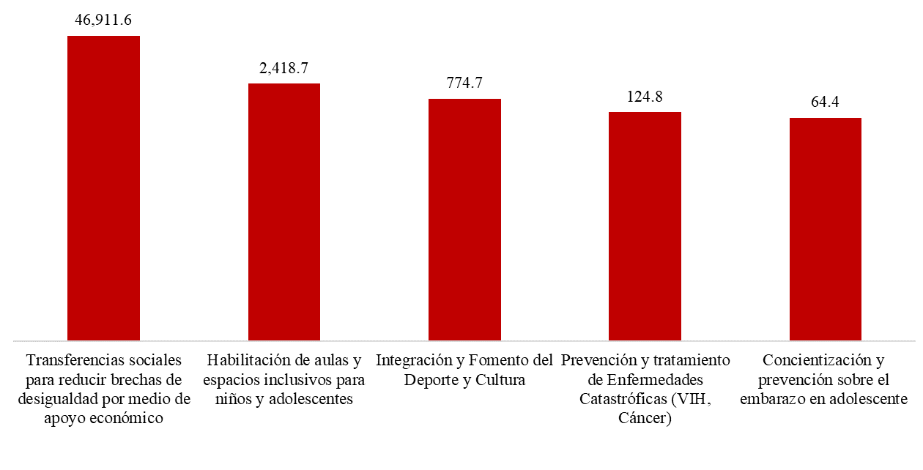

Fuente: Elaboración propia con datos del Sistema de Información de la Gestión Financiera (SIGEF)

Gráfico 12
Gráfico 12. Destino de los recursos por políticas de género
En RD$ millones

 | Transversal | 5,778.5 | 5,778.5 | 74.1%
 | Autonomía económica | 0.0 | 1,766.7 | 22.6%
 | Salud integral de las mujeres | 0.0 | 188.4 | 2.4%
 | Terminar con la violencia de género contra las mujeres | 0.0 | 69.0 | 0.9%
 | Total |  | 7,802.6

Fuente: elaborado con datos del SIGEF

Grafico 13
Gráfico 13. Proyección Aplicaciones Financieras 2023 - 2026
Valores en Millones de RD$
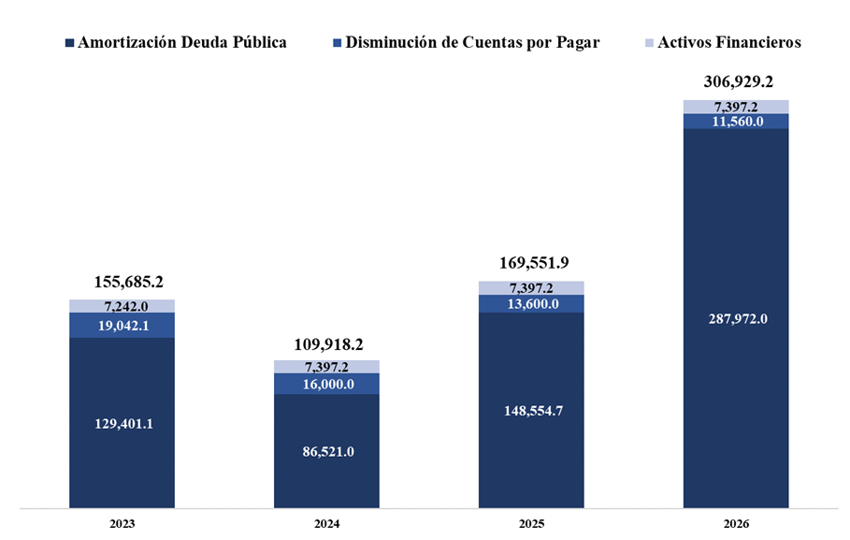

 | Fuente: Elaboración propia con datos de la Dirección General de Crédito Público

Gráfico 14
Gráfico 14. Balance del GGN 2023
Valores en millones RD$

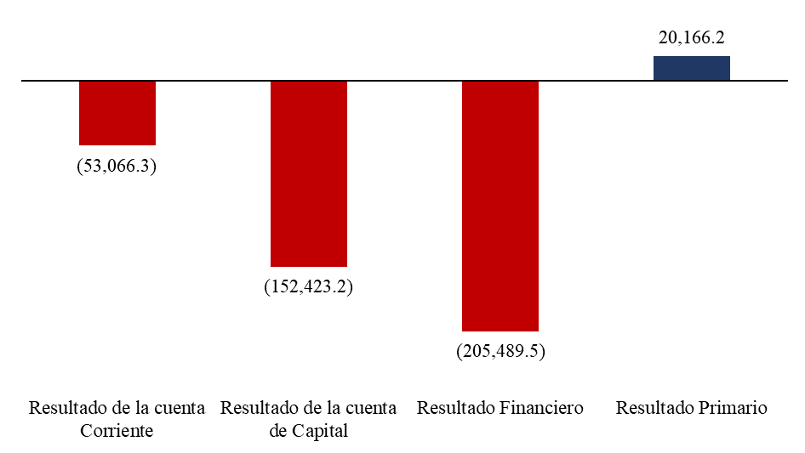

Fuente: Elaboración propia con datos del Sistema de Información de la Gestión Financiera (SIGEF)

